FW_11_お問合わせ
画面ID |  | 作成者 | 作成日 | 2022-11-14
画面名 |  | 更新者 | 更新日 | 2022-11-28
 |  |  |  |  | 項目定義
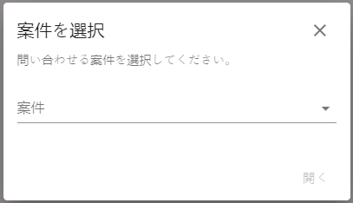
1
3
4
5
2
 | FW_11_お問合わせ |  |  |  | 画面内No | ラベル |  | 表示形式 | デフォルト値 | 必須 | 最大桁数 | データ項目名 |  | 備考 （ビジネスロジック・バリデーション）
 |  |  |  |  |  | 表示名 | 説明 |  |  |  |  | テーブル | 項目
 |  |  |  |  | 1 | 案件を選択 | 案件の選択 | ラベル
 |  |  |  |  | 2 | 問い合わせる案件を選択してください。 |  | ラベル
 |  |  |  |  | 4 | 案件 | 案件 | セレクトボックス | プレースホルダ：案件 | Y |  | smaad_main.distribution | name | 単一選択 ・ユーザーのダウンロードした案件一覧を表示する。 ・データがない場合、「データはありません。」というメッセージを表示する。

 |  |  |  |  | アクション定義

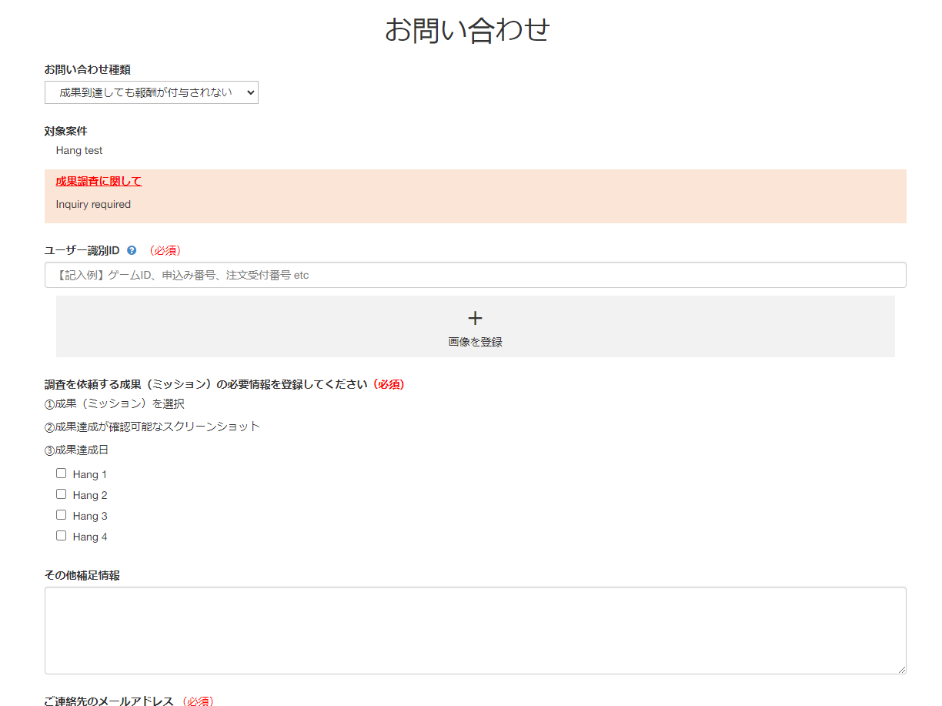
 |  |  |  |  | 画面内No | 表示名 | 種類 | アクション |  |  |  |  |  | 備考
 |  |  |  |  | 3 | ✕ | ボタン | 「✕」ボタンをクリックすると、 ➞ お問合わせポップアップが閉じ、入力したデータがクリアされる。 |  |  |  |  |  | ポップアップの領域外をクリックすると、 ➞ お問合わせポップアップが閉じ、入力したデータがクリアされる。
 | SmaAD_お問い合わせ |  |  |  | 5 | 開く | ボタン | 1. No.5「開く」ボタンをクリックした時の処理を参照 |  |  |  |  |  | デフォルト状態： ・No.4「案件」を選択していない場合、 無効にする。 ・No.4「案件」を選択した場合、有効にする。

 |  |  |  |  | 特記事項
 |  |  |  |  | 0. 初期表示 |  | FUSION_WALL-569を参照
 |  |  |  |  | ・FW_0301_ウォール設定で「お問合せ = ON」（fusion_production.display_menu_inquiry = 1）に設定した場合のみ、サイドバーメニューに「お問合せ」メニューを表示する。
 |  |  |  |  | ・「お問合せ」メニューをクリックした時
 |  |  |  |  |  | ➞ ユーザー名とwall_zone_idにより案件のデータを取得する。
 |  |  |  |  |  | ➞ view_histories.ad_idに保存しているユーザーのダウンロードした案件一覧を表示する。
 |  |  |  |  |  | 案件の表示期限は、ユーザーが最後に案件をダウンロードした時点（view_histories.last_viewed_at）から100日以内である。
 |  |  |  |  |  | ※案件のダウンロード時点は、ユーザーがFW_08_案件詳細画面で「アプリをダウンロード」ボタンをクリックした時、または「サイトへGO」ボタンをクリックした時である。
 |  |  |  |  | 【注意】FW_11_お問合わせ画面で、ユーザーは案件をダウンロードした（「アプリをダウンロード」ボタンまたは「サイトへGO」ボタンをクリックした）場合のみ、お問合わせを行える。
 |  |  |  |  | FW_08_案件詳細画面で
 |  |  |  |  | ・多段階案件に対してはユーザーが案件に参加した（「参加する」ボタンをクリックした）場合のみ、お問合わせを行える。
 |  |  |  |  | ・単一段階案件に対してはユーザーが案件に参加した（「アプリをダウンロード」ボタン又は「サイトへGO」ボタンをクリックした）場合のみ、お問合わせを行える。

 |  |  |  |  | ▼ ユーザーが案件についてお問合わせを行えない場合
 |  |  |  |  | ・FW_08_案件詳細画面でユーザーが最後に「アプリをダウンロード」ボタン又は「サイトGO」ボタンをクリックした時点（view_histories.last_viewed_at） から100 日経過している場合

 |  |  |  |  | ▼案件が無効になっても、ユーザーが案件についてお問合わせを行える場合
 |  |  |  |  | 例：以下の場合でも、案件を常にFW_11_お問い合わせポップアップ に表示する。
 |  |  |  |  | ・案件と媒体の間の連携が解除された。
 |  |  |  |  | ・案件がOFF状態になっている。（ad.status = 0）
 |  |  |  |  | ・配信設定がOFF状態になっている。（distribution.status = 0）
 |  |  |  |  | ・設定されている配信期間外だった。
 |  |  |  |  | ・配信設定で「ポイント付与 = OFF」 （distribution.allow_pointuser = 0）に設定している。
 |  |  |  |  | ・配信設定で「掲載枠」を「WEBウォール」以外に設定している。（distribution_allow_zone_type.zone_type_id != 3）
 |  |  |  |  | ・案件は指定された期間内のCVの上限件数に達した。
 |  |  |  |  | ・ユーザーは案件のすべてのコースをCVした。
 |  |  |  |  | ・単一段階案件を多段階案件に変更した。（budget.course_number null）
 |  |  |  |  | ・多段階案件を単一段階案件に変更した。（distribution.multi_course = 0）

 |  |  |  |  | 1. No.5「開く」ボタンをクリックした時の処理
 |  |  |  |  | ➞ 以下のリンクフォーマットでSmaAD_お問い合わせ画面に遷移する。
 |  |  |  |  | https://console.dev.smaad.net/contact?zone_id={zone_id}&ad_id={ad_id}&u={username}
 |  |  |  |  | お問合わせが有効な場合（ユーザーが多段階案件に参加した、または単一段階案件をダウンロードした場合）
 |  |  |  |  |  | ➞ お問い合わせ画面を表示する。
 |  |  |  |  | お問合わせが無効な場合（ユーザーが多段階案件に参加していない、または単一段階案件をダウンロードしていない場合）
 |  |  |  |  |  | ➞ お問い合わせフォーム不具合に関するお詫び画面を表示する。
 |  |  |  |  | ※お問合わせを送信した後、お問合わせ内容をSmaAD_媒体ユーザーお問い合わせ画面に表示する。このSmaAD_媒体ユーザーお問い合わせ画面はm_user_inquiryテーブルのデータに基づいて表示されている。

 |  |  |  |  | 2. キャッシュ処理 |  | FUSION_WALL-654を参照
 |  |  |  |  | ・FW_11_お問合わせポップアップでキャッシュを10分間で保存する。
 |  |  |  |  |  | 例：SmaADで案件の配信設定名を更新した場合、
 |  |  |  |  |  | ➞ FW_11_お問合わせポップアップで、キャッシュに基づいて、案件の古い配信設定名をそのまま表示する。
 |  |  |  |  |  | ➞ 10分後、FW_11_お問合わせポップアップを自動リロードし案件の新しいデータを表示する。
 |  |  |  |  | ・FW_0301_ウォール編集で保存を行った場合、キャッシュが更新される。 ➞ FW_11_お問合わせポップアップに案件の新しいデータをすぐに表示する。

